Arkusz1
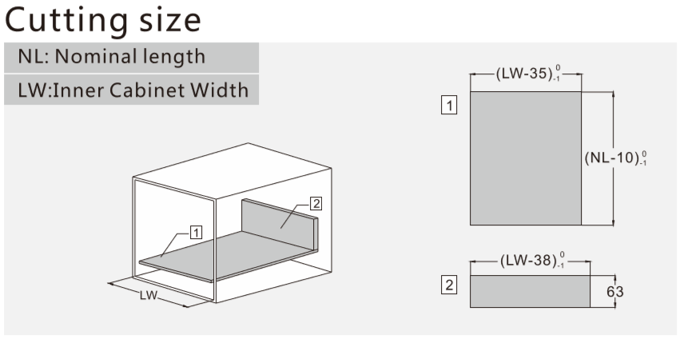
 |  |  |  |  |  |  |  |  |  |  |  |  | MAGIC BOX

Magic Box H80
Magic Box H120
Magic Box H170

Szafki z płyty grubości [mm] | 18

Szer. Szafki W [mm] | 400 |  |  |  | 500 |  |  |  | 600 |  |  |  | 900 |  |  |  | 900 |  |  |  | 1000
Szer. wewn. Szafki LW [mm] | 364 |  |  |  | 464 |  |  |  | 564 |  |  |  | 864 |  |  |  | 864 |  |  |  | 964
 | Spód /base 1 |  | Tył /back 2 |  | Spód /base 1 |  | Tył /back 2 |  | Spód /base 1 |  | Tył /back 2 |  | Spód /base 1 |  | Tył /back 2 |  | Spód /base 1 |  | Tył /back 2 |  | Spód /base 1 |  | Tył /back 2
głębokość szuflady NL [mm] | szer. W [mm] | gł. L [mm] | szer. W [mm] | wys. H* [mm] | szer. W [mm] | gł. L [mm] | szer. W [mm] | wys. H [mm] | szer. W [mm] | gł. L [mm] | szer. W [mm] | wys. H [mm] | szer. W [mm] | gł. L [mm] | szer. W [mm] | wys. H [mm] | szer. W [mm] | gł. L [mm] | szer. W [mm] | wys. H [mm] | szer. W [mm] | gł. L [mm] | szer. W [mm] | wys. H [mm]
270 | 329 | 260 | 326 | 63/ 101/ 148 | 429 | 260 | 426 | 63/ 101/ 148 | 529 | 260 | 526 | 63/ 101/ 148 | 829 | 260 | 826 | 63/ 101/ 148 | 829 | 260 | 826 | 63/ 101/ 148 | 929 | 260 | 926 | 63/ 101/ 148
300 |  | 290 |  |  |  | 290 |  |  |  | 290 |  |  |  | 290 |  |  |  | 290 |  |  |  | 290
350 |  | 340 |  |  |  | 340 |  |  |  | 340 |  |  |  | 340 |  |  |  | 340 |  |  |  | 340
400 |  | 390 |  |  |  | 390 |  |  |  | 390 |  |  |  | 390 |  |  |  | 390 |  |  |  | 390
450 |  | 440 |  |  |  | 440 |  |  |  | 440 |  |  |  | 440 |  |  |  | 440 |  |  |  | 440
500 |  | 490 |  |  |  | 490 |  |  |  | 490 |  |  |  | 490 |  |  |  | 490 |  |  |  | 490
550 |  | 540 |  |  |  | 540 |  |  |  | 540 |  |  |  | 540 |  |  |  | 540 |  |  |  | 540
* wysokość tyłu / back height
dla szuflad H80: | 63mm
dla szuflad H120: | 101mm
dla szuflad H170: | 148mm

dla szuflad H120: | 101mm

